Directive
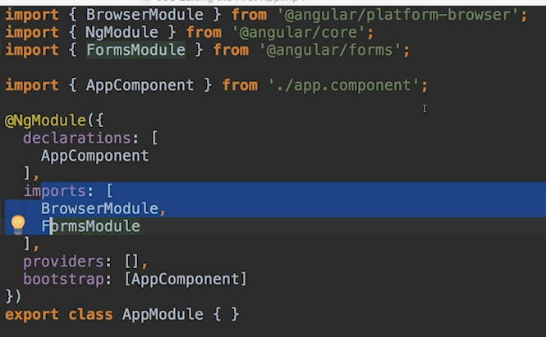

UsingBootstrap
--install Bootstrap v3
$ npm install --save bootstrap@3
edit: angular.json
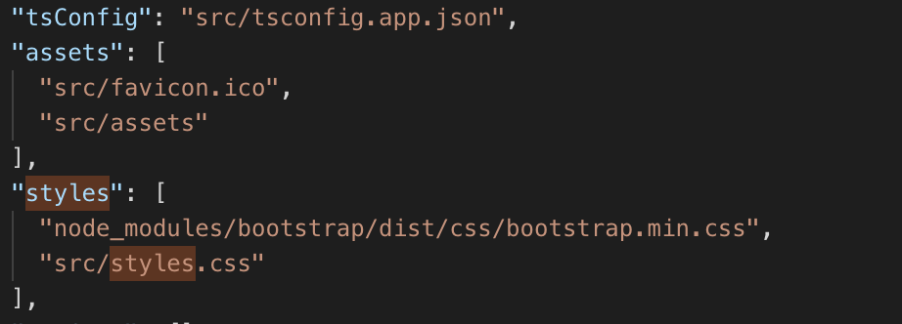

Add this

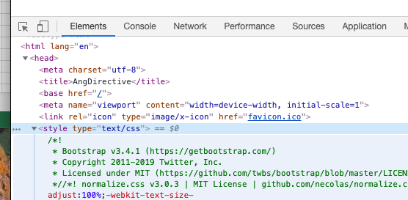

Evidence

NewComponent
$ ng generate component servers
OR
$ ng g c servers
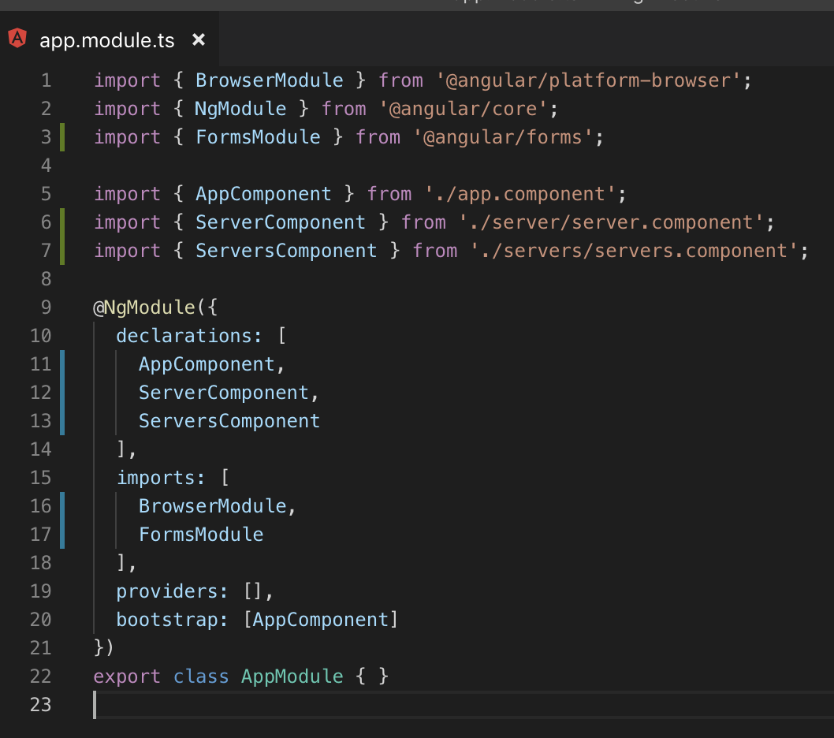
 | 1. Generate |  | 2. Declare
 |  |  |  | 3. Use

A component is just a class
 | Decorator is a TypeScript feature which allow you to enhance your class
 |  | also, enhance elements you use in your code, it is not restricted to class

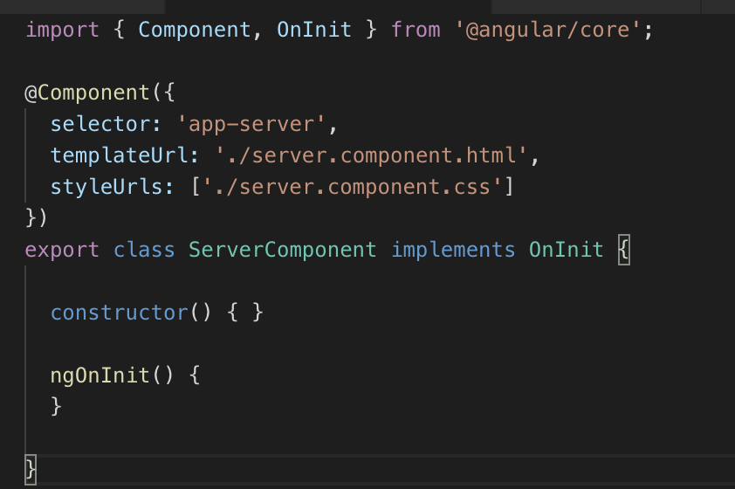

App module bundle (e.g: components) of your app into packages

Selector
 | Here is my explaination for selector (not officially from Angular)
 |  | selector is the NAME , that you declare at key 'selector' from within component, and then, use that NAME at the html you want to render that component

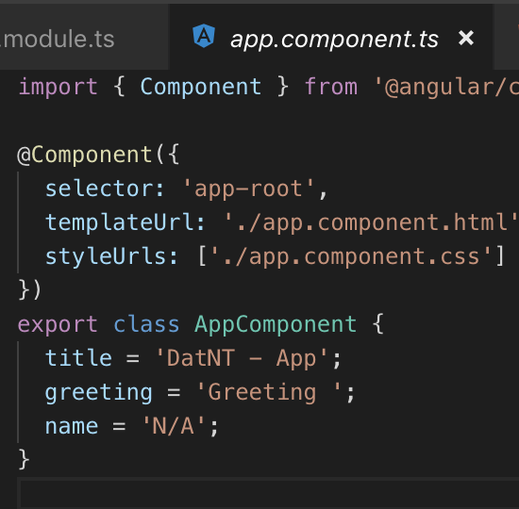
 |  | E.g
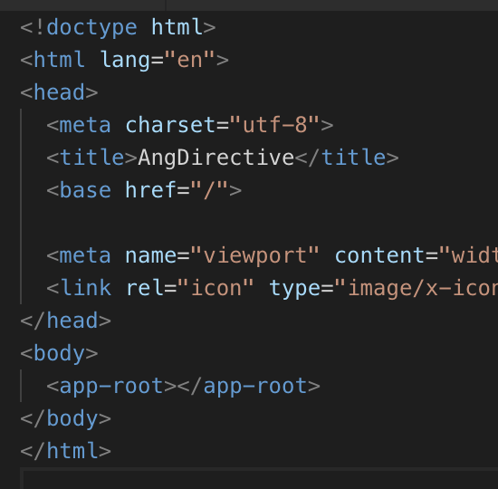

Angular can also selects element by attribute not by element

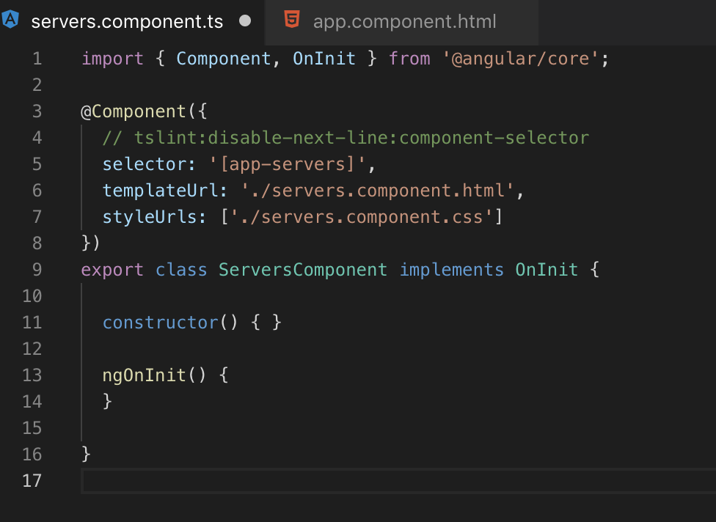

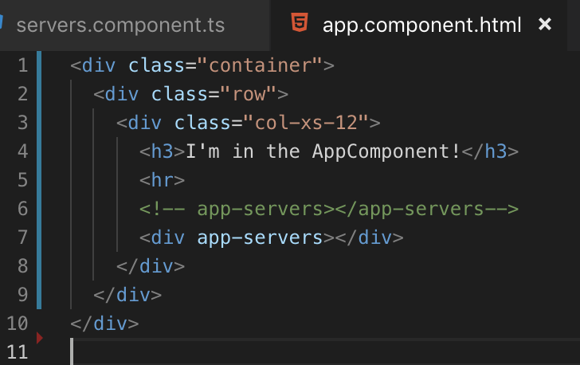

 | Thêm vào dấu ngoặc vuông để chuyển đổi từ component selector, sang dạng attribute
 |  | Bằng cách này angular sẽ select element bằng attribute
Một cách khác nữa là select bằng class

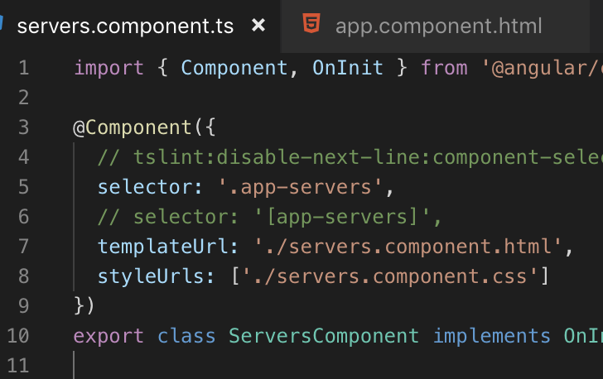
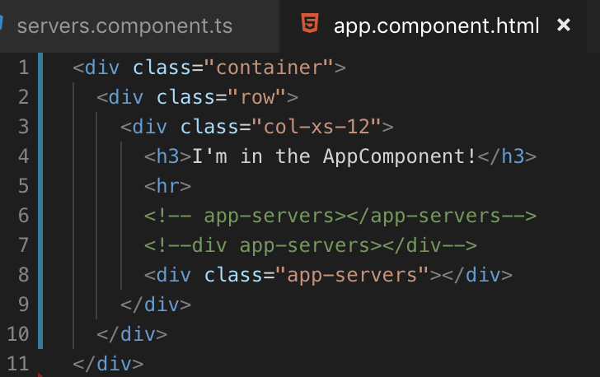

Lưu ý:
 | Angular không hỗ trợ cho select bầng ID

SampleAppMockup
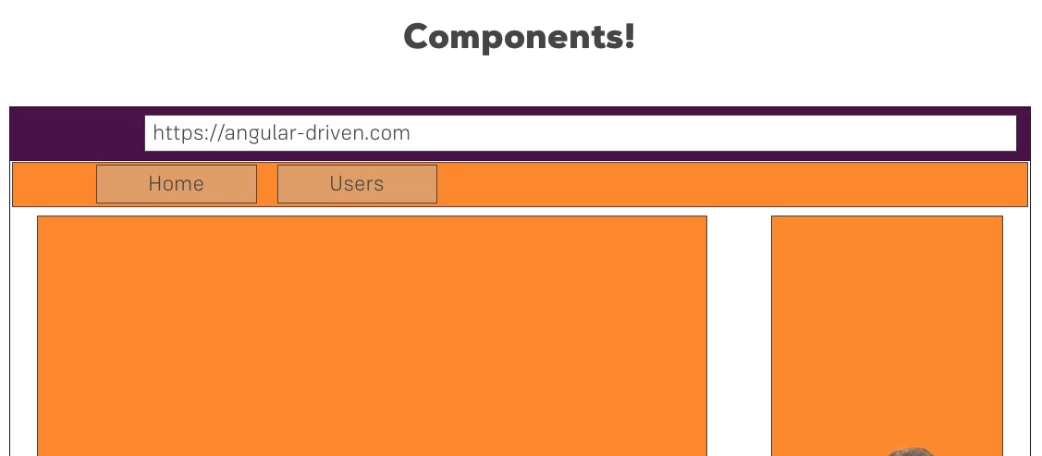

AngularBootstrap
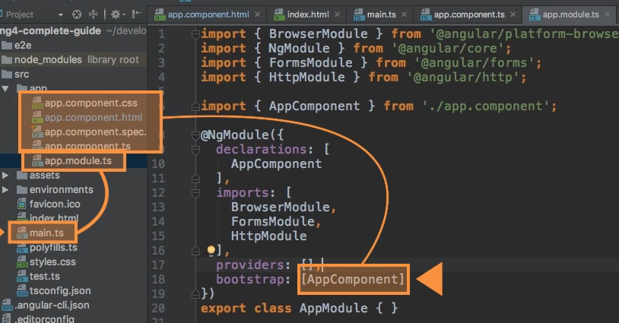
Here is my explaination for selector (not officially from Angular)
 | selector is the NAME , that you declare at key 'selector' from within component, and then, use that NAME at the html you want to render that component

 | E.g

 |  | This script heps to trigger replacement of <app-root>
 |  |  | into DOM HTML

DataBinding
Direct binding from class's variable into DOM's attribute

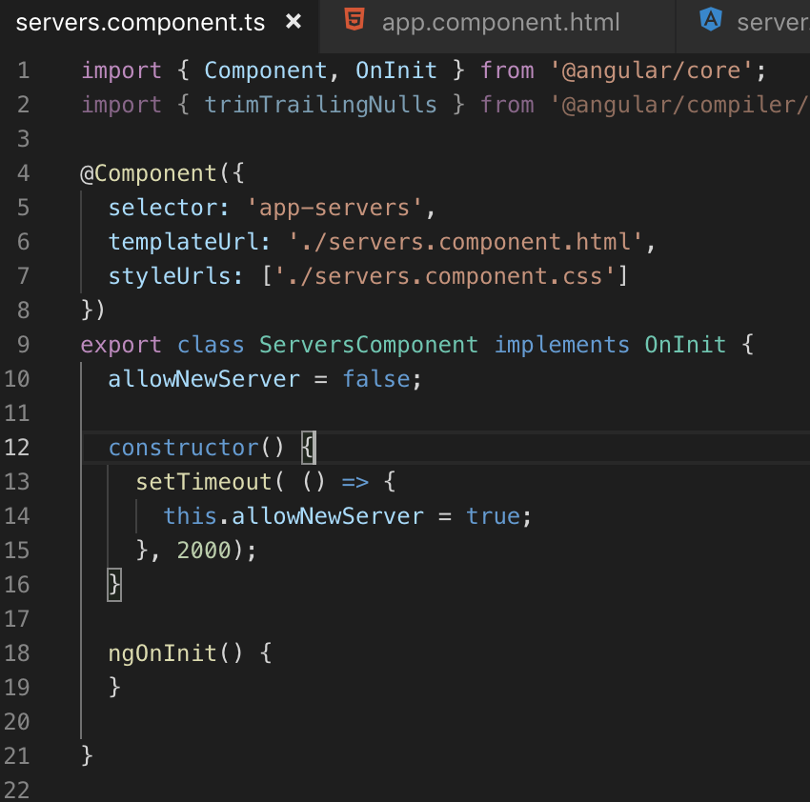

 | NOTE: value of variable"allowNewServer" will be specified directly into the DOM (i.e button)'s attribute
 |  | Đây là cú pháp đặc biệt của Angular, không phải của HTML

 | NOTE: Một lưu ý khác là cần phải phân biệt rõ ràng property-binging như thế này, khác với string-interpolation (e.g: value = {{ someVar }} )
 |  | và cũng không thể kết hợp 2 cách này lại với nhau

